general
 |  |  |  |  |  |  |  |  |  |  |  |  |  |  |  | NIEDRIGSTURZ BESCHLAG (LL-CE)
 | Zvol jazyk: |  |  |  |  |  | Lichte Breite |  |  |  | mm
 | Select a language: |  |  |  |  |  |  |  |  |  |  |  |  |  |  |  |  |  |  | W max 6000 mm; H max 5000 mm; max. 23 m2
B
 | Wählen Sie eine Sprache: |  |  | DE |  |  | Lichte Höhe |  |  |  | mm |  |  | Fülen Sie bitte markierte Felder!
 | Wybierz język:
 | Sélectionner une langue: |  |  |  |  |  | Bedienung
 | Kies een taal:
 | Valige keel |  |  |  |  |  | Paneel-Typ |  |  |  |  |  |  |  |  | DURCHSCHNITT A-A
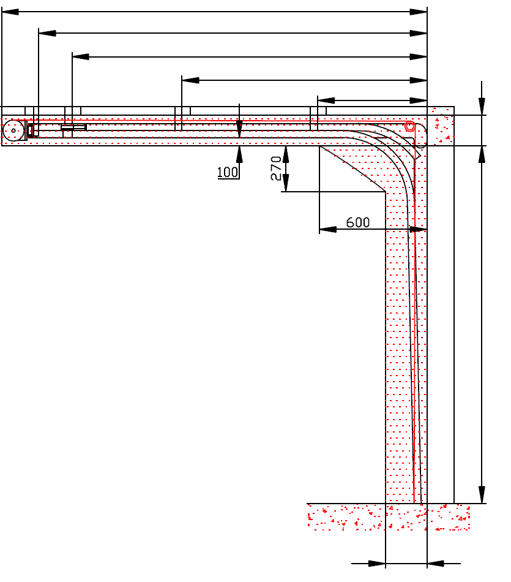
 | Valitse kieli: |  |  |  |  |  |  |  |  |  |  |  | D=
 | Выберите язык: |  |  |  |  |  |  |  |  |  |  |  |  | S=
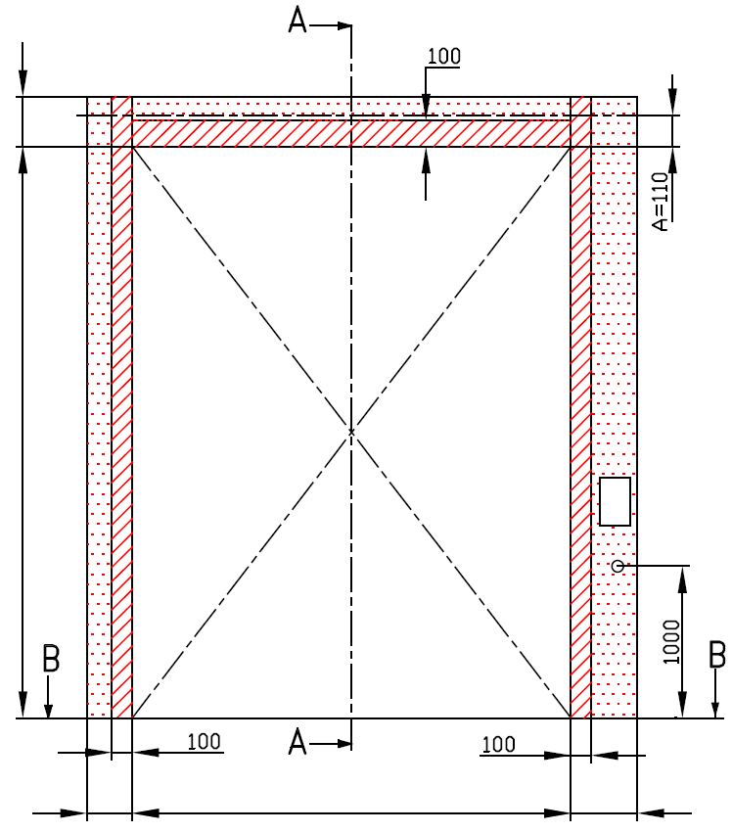
 |  |  | INNENANSICHT |  |  |  |  |  |  |  |  |  |  | X=
Y2=
 |  |  |  |  |  |  |  |  |  |  |  |  |  |  | Y= | 0
 |  |  |  |  |  |  |  |  |  |  |  |  |  |  |  |  | 0
 |  |  |  |  |  |  |  |  |  |  |  |  |  |  |  |  |  | F= 230
 | F=


*
 |  |  |  |  |  |  |  |  | Rechteckigerohre 80x40x2 (verzinkt) ist ein Lieferungsbestandteil. Er muss fest an die Decke in drei Punkten befestigt werden, (beim Torblatt bis 10 m2 reichen 2 Punkte). |  |  |  |  |  |  |  |  | H=
 | H= |  |  |  |  |  |  | Benötigter Freiraum |  |  |  |  |  |  |  |  |  |  |  |  | Montage auf Mauerwerk und Ziegel
 |  |  |  |  |  |  |  | Benötigter Freiraum bei Elektro- oder Haspelkettenbedienung (wahlweise L oder R)

 |  |  |  |  |  |  |  | Montagefläche für Antriebsteuerung Mass 250 x 400 mm
 |  |  |  |  |  |  |  | Achse ca. 1.400 bis 1.500 mm vom Boden
 |  |  |  |  |  |  |  |  |  |  |  |  |  |  |  |  |  |  |  |  | Montage auf Porenbeton oder Gasbeton
 |  |  |  |  |  |  |  | Steckdose CEE 16 A, 5P, 400 V, Sicherung 6 A (10 A) mit Schutzschalter, Stromschutz I=30 mA.

L=
R=
 | 180 |  |  | W= | 0 |  |  | 150 |  |  |  |  |  |  |  | 250
 |  |  |  |  |  |  |  |  |  |  |  |  |  |  |  |  |  |  |  |  | Montage auf ISO-Trapezblechfassade

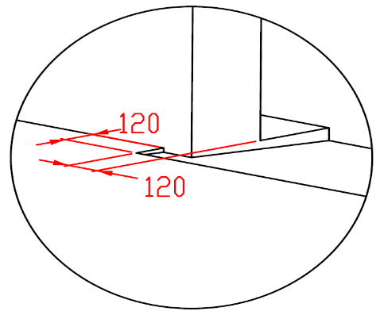

B
 |  |  |  | DURCHSCHNITT B-B
 |  |  |  |  |  |  |  |  |  |  | Bodenneigung
 | 250

L+W+R=
 |  |  |  | 330

 |  |  |  |  |  |  |  |  |  |  |  |  |  |  |  |  | BENÖTIGTER MONTAGEFLÄCHEN |  |  | BENÖTIGTER FREIRAUM

 |  |  |  |  |  |  |  |  |  |  |  |  |  |  |  |  | MONTAGEFLÄCHE FÜR DEN MOTOR

 | ACHTUNG: |  |  |  |  |  |  |  |  |  |  |  |  |  |  |  | VORBEREITUNGEN UND ARBEITEN DIE VOM AUFTRAGGEBER ZU ERBRINGEN SIND, AUßER BEI SCHRIFTLICHER VEREINBARUNG IM VORAUS:

 | Die hinteren Seiten der Sturze und Pfeiler, sowie die Montagefläche für das Federpaket müssen eben und auf einer Linie liegen. |  |  |  |  |  |  |  |  |  |  |  |  |  |  |  | Bauseits:
 | Im übrigen müssen die lichten Masse eben und rechtwinklig sein. |  |  |  |  |  |  |  |  |  |  |  |  |  |  |  | Ein stählerner Montagerahmen zur Befestigung der vertikalen Laufschienen und des Federpakets bei nicht tragfähigen Flächen wie z.B. Porenbeton, Gasbeton, Isolationspanelen u.s.w..
 | Der Fussboden muss glatt und waagerecht sein.
 | Tore mit Antrieb oder Hanspelkettenantrieb müssen Seilspannvorrichtung (für Zurückziehung) der ist immer rechts montiert (es ist nicht wichtig wo Antrieb montiert ist) enthalten. |  |  |  |  |  |  |  |  |  |  |  |  |  |  |  | Befestigungsmöglichkeit für die Zwischen- und Endaufhängung der horizontalen Laufschienen bis zu max. 1 m über diesen Laufschienen.
 | MASSE in mm
 | W = | Lichte Breite |  |  |  | Handbedienung |  |  |  |  |  | Freiraum über Sturz |  |  |  |  | Benötigte Montageflächen und Freiräume gemäß Zeichnung.
 | H = | Lichte Höhe |  |  |  | L/R | Beide Seiten |  |  |  | min. 150 | F |  |  | 230 |  | Elektrisch (bei elektrisch bedienten Toren):
 | F = | Freiraum über Sturz |  |  |  | D | Einbautiefe |  |  | H + 1250 |  |  |  |  |  |  | Stromzufuhr 400V/230V mittels Eurosteckdose, 3 Phasen+0+PE max.1 meter vom Schaltkasten.
 | A= | Mitte Achse zum Sturz |  |  |  | Elektrisch- oder Haspelkettenbedient |  |  |  |  |  |  |  |  |  |  | Montagefläche für Schaltkasten, Abmessungen 250 x 400 mm
 | L = | Freiraum LINKS |  |  |  | L | Seine ohne Antrieb |  |  |  | min. 150 | Mitte Achse zum Sturz |  |  |  |  | Aufgestellt: | Bereinigt: | Bereinigt am: | Dateiname: |  | Datum: | Massst.: | Format:
 | R = | Freiraum RECHTS |  |  |  | R | Seine ohne Antrieb |  |  |  | min. 180 | A |  |  | 110 |  | K.Luňák | R. Kříž | 2020-11-12 | STP |  | 2020-11-12 | - | A3
 | D = | Einbautiefe |  |  |  | L/R | Motor-oder Kettenseite |  |  |  | min. 400 | Aufhängepunkt für Vierkantrohr |  |  |  |  | http://door-documents.com/en/indy-installation-drawing-ll-ce |  | BAUBEREITSCHAFT NIEDRIGSTURZ BESCHLAG (LL-CE)

 | x = | 1. Aufhängepunkt |  |  |  | D | Einbautiefe |  |  | H + 1250 |  | S |  | H + 1020
 | Y = | 2. Aufhängepunkt |  |  |  |  |  |  |  |  |  | Aufhängepunkte, wenn |  | D>=4500 |  |  |  |  | NIEDRIGSTURZ BESCHLAG (LL-CE)
 | S= | Aufhängepunkt für Vierkantrohr |  |  |  |  |  |  |  |  |  | X | 1. Aufhängepunkt | H | 0
 |  |  |  |  |  |  |  |  |  |  |  | Y | 2. Aufhängepunkt | (X/3)*2 | 0
 |  |  |  |  |  |  |  |  |  |  |  | Y2 | 3. Aufhängepunkt | X/3 | 0 |  |  |  | NIEDRIGSTURZ BESCHLAG (LL-CE) |  |  | Kode: | Version:
 |  |  |  |  |  |  |  |  |  |  |  |  |  |  |  |  |  |  |  |  |  | 050-5 | 2046

SW-R
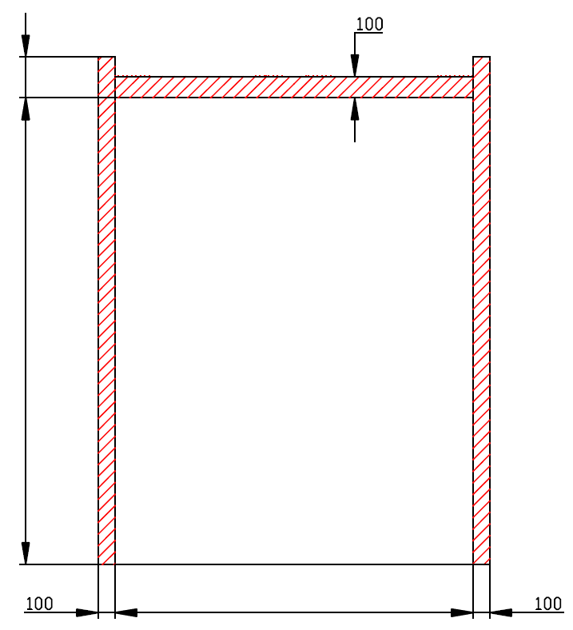

F=230

H=

W=
 |  |  | 0



 | NIEDRIGSTURZ BESCHLAG (LL-CE)

 | Antriebesposition | Auf der rechten Seiten

 | Aufgestellt:

 | Bereinigt:

 | Datum:

SW-L
F=230

H=

W=
 |  |  | 0

 | NIEDRIGSTURZ BESCHLAG (LL-CE)

 | Antriebesposition | Auf der linken Seiten

 | Aufgestellt:

 | Bereinigt:

 | Datum:

